1-1
工程款支付证书
工程名称 |  |  | 无为县蜀山镇2019年安防工程 |  |  |  |  |  |  |  |  |  |  | 建设单位 | 无为县蜀山镇人民政府 |  |  |  |  |  | ERP编号 |  | 11502 | 档案编号 |  | 2019031
合同金额 |  |  | 1,384,211.10 |  |  | 中标时间 |  | 2019.7.23 |  |  | 履约保证 |  | 有 |  | 已提供工程资料 |  | 中标通知书（已领，合作人在邮寄） |  |  |  | 保存地址 |  | 庐江 | 责任单位 |  | 第十大区安徽省
决算金额 |  |  |  |  |  | 决算时间 |  |  |  |  | 交竣工日期 |  |  |  | 项目部印章 |  | 无 |  |  |  | 施工人 |  | 汤爱民13956611725 | 区域责任人 |  | 施迎东 |  | 省办负责人 |  |  | 施迎东
序号 | 管理核算部门 | 到款情况 |  |  |  |  | 销项票 |  |  |  |  |  |  |  | 暂列金 |  |  | 代缴税金 | 其他扣款 |  | 预留款 |  | 进项票 |  |  |  |  |  |  |  | 本次支付 金额 | 剩余款项
 |  |  |  |  |  |  | 公司开票情况
 |  | 日期 | 工程款金额 | 周转金金额 | 到款银行 | 到款账户 | 日期 | 发票号 | 开票内容 | 完成进度 | 金额 | 税率 | 税额 | 价税合计 | 比例 | 金额 | 备注 | 金额 | 金额 | 备注 | 金额 | 备注 | 供货单位 | 合同号 | 合同额 | 成本票额 | 收票时间 | 类型 | 税率 | 进项税额
1 | 经营 | 2019-08-13 |  | 100,000.00 | 徽行-汤爱民转 | 1020501021000416507

 | 工程
 | 质安
 | 财务 |  |  |  |  |  |  |  |  |  |  |  |  |  |  |  |  |  |  |  |  |  | 山东伟达交通设施有限公司 开户行：中国工商银行聊城昌润路支行 账号：1611 0352 1900 2454 117 |  |  |  |  |  |  |  | 100,000.00

 | 小计 |  | 0.00 | 100000.00 |  |  |  |  |  |  |  |  |  |  |  | 0.00 |  | 0.00 | 0.00 |  |  |  |  |  |  |  |  |  |  |  | 100,000.00 | 0
合计 |  |  | 0 | 100000.00 |  |  |  |  |  |  |  |  |  |  | - | 0.00 |  | 0.00 | 0.00 | - | 0.00 | - | - |  |  |  |  |  |  |  | 100,000.00 | 0.00
本次结算、支付明细 |  |  | 应支付金额 |  |  | 100000.00 |  |  |  |  |  |  |  |  | 本次支付金额 |  |  |  |  | 小写 | 100,000.00
 |  |  | 已支付金额 |  |  | 0.00 |  |  |  |  |  |  |  |  |  |  |  |  |  | 大写 | 壹拾万元整

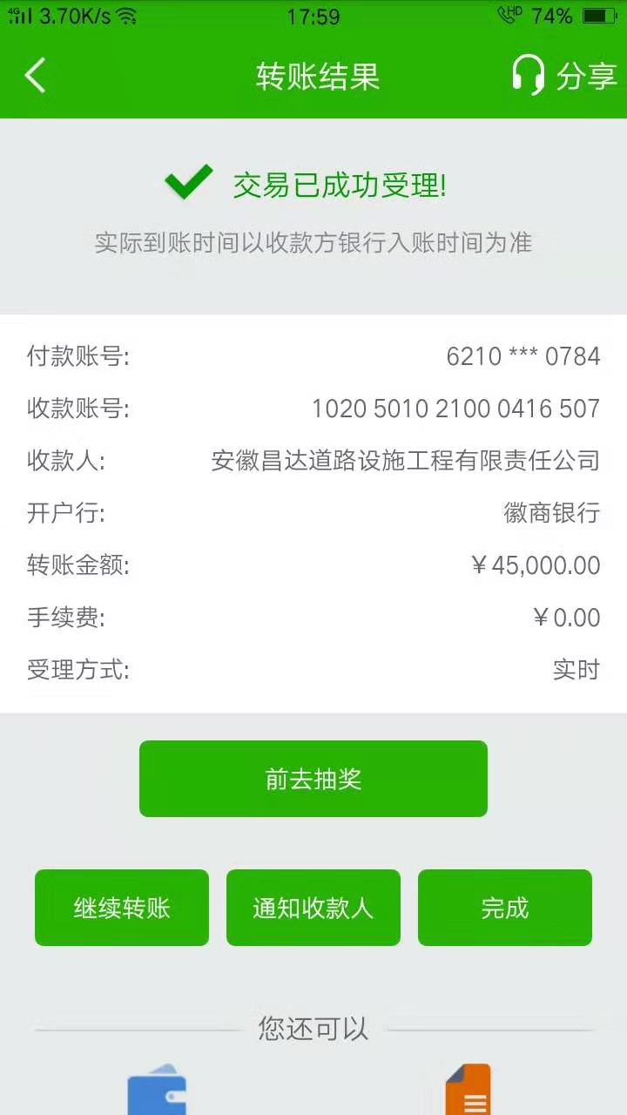
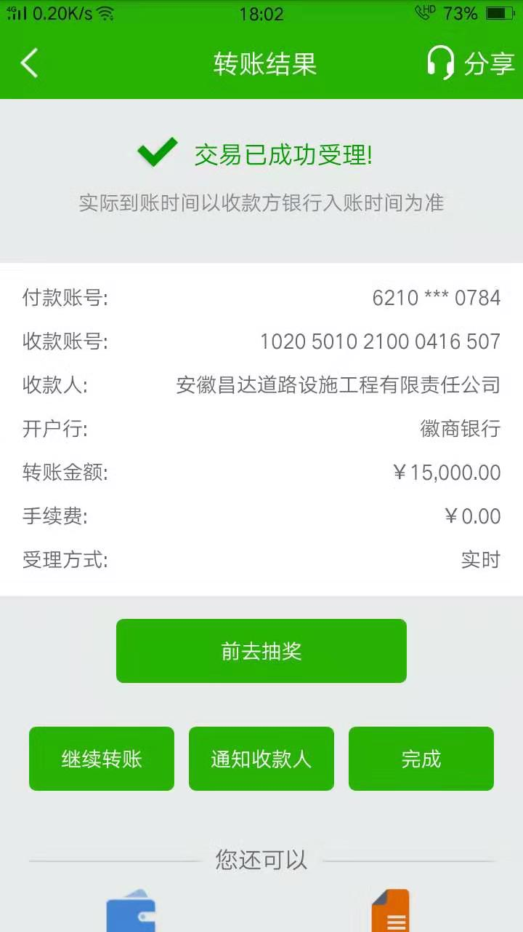

1-2
工程款支付证书
工程名称 |  |  | 无为县蜀山镇2019年安防工程 |  |  |  |  |  |  |  |  |  |  | 建设单位 | 无为县蜀山镇人民政府 |  |  |  |  |  | ERP编号 |  | 11502 | 档案编号 |  | 2019031
合同金额 |  |  | 1,384,211.10 |  |  | 中标时间 |  | 2019.7.23 |  |  | 履约保证 |  | 有 |  | 已提供工程资料 |  | 中标通知书（已领，合作人在邮寄） |  |  |  | 保存地址 |  | 庐江 | 责任单位 |  | 第十大区安徽省
决算金额 |  |  |  |  |  | 决算时间 |  |  |  |  | 交竣工日期 |  |  |  | 项目部印章 |  | 无 |  |  |  | 施工人 |  | 汤爱民13956611725 | 区域责任人 |  | 施迎东 |  | 省办负责人 |  |  | 施迎东
序号 | 管理核算部门 | 到款情况 |  |  |  |  | 销项票 |  |  |  |  |  |  |  | 暂列金 |  |  | 代缴税金 | 其他扣款 |  | 预留款 |  | 进项票 |  |  |  |  |  |  |  | 本次支付 金额 | 剩余款项
 |  |  |  |  |  |  | 公司开票情况
 |  | 日期 | 工程款金额 | 周转金金额 | 到款银行 | 到款账户 | 日期 | 发票号 | 开票内容 | 完成进度 | 金额 | 税率 | 税额 | 价税合计 | 比例 | 金额 | 备注 | 金额 | 金额 | 备注 | 金额 | 备注 | 供货单位 | 合同号 | 合同额 | 成本票额 | 收票时间 | 类型 | 税率 | 进项税额
1 | 经营 | 2019-08-13 |  | 100,000.00 | 徽行-汤爱民转 | 1020501021000416507
 |  | 2019-08-15 |  | 100,000.00 | 徽行-汤爱民转 | 1020501021000416507
 |  | 2019-08-16 |  | 100,000.00 | 徽行-汤爱民转 | 1020501021000416507

 | 工程
 | 质安
 | 财务 |  |  |  |  |  |  |  |  |  |  |  |  |  |  |  |  |  |  |  |  |  | 山东伟达交通设施有限公司 开户行：中国工商银行聊城昌润路支行 账号：1611 0352 1900 2454 117 |  |  |  |  |  |  |  | 100,000.00
 |  |  |  |  |  |  |  |  |  |  |  |  |  |  |  |  |  |  |  |  |  |  | 山东伟达交通设施有限公司 开户行：中国工商银行聊城昌润路支行 账号：1611 0352 1900 2454 117 |  |  |  |  |  |  |  | 200,000.00
 | 小计 |  | 0.00 | 200000.00 |  |  |  |  |  |  |  |  |  |  |  | 0.00 |  | 0.00 | 0.00 |  |  |  |  |  |  |  |  |  |  |  | 200,000.00 | 0
合计 |  |  | 0 | 300000.00 |  |  |  |  |  |  |  |  |  |  | - | 0.00 |  | 0.00 | 0.00 | - | 0.00 | - | - |  |  |  |  |  |  |  | 300,000.00 | 0.00
本次结算、支付明细 |  |  | 应支付金额 |  |  | 200000.00 |  |  |  |  |  |  |  |  | 本次支付金额 |  |  |  |  | 小写 | 200,000.00
 |  |  | 已支付金额 |  |  | 0.00 |  |  |  |  |  |  |  |  |  |  |  |  |  | 大写 | 贰拾万元整

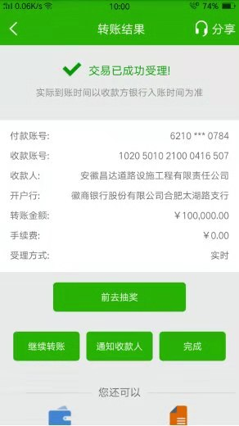
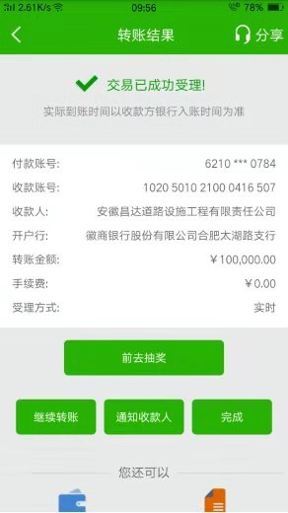

1-3
工程款支付证书
工程名称 |  |  | 无为县蜀山镇2019年安防工程 |  |  |  |  |  |  |  |  |  |  | 建设单位 | 无为县蜀山镇人民政府 |  |  |  |  |  | ERP编号 |  | 11502 | 档案编号 |  | 2019031
合同金额 |  |  | 1,384,211.10 |  |  | 中标时间 |  | 2019.7.23 |  |  | 履约保证 |  | 有 |  | 已提供工程资料 |  | 中标通知书（已领，合作人在邮寄） |  |  |  | 保存地址 |  | 庐江 | 责任单位 |  | 第十大区安徽省
决算金额 |  |  |  |  |  | 决算时间 |  |  |  |  | 交竣工日期 |  |  |  | 项目部印章 |  | 无 |  |  |  | 施工人 |  | 汤爱民13956611725 | 区域责任人 |  | 施迎东 |  | 省办负责人 |  |  | 施迎东
序号 | 管理核算部门 | 到款情况 |  |  |  |  | 销项票 |  |  |  |  |  |  |  | 暂列金 |  |  | 代缴税金 | 其他扣款 |  | 预留款 |  | 进项票 |  |  |  |  |  |  |  | 本次支付 金额 | 剩余款项
 |  |  |  |  |  |  | 公司开票情况
 |  | 日期 | 工程款金额 | 周转金金额 | 到款银行 | 到款账户 | 日期 | 发票号 | 开票内容 | 完成进度 | 金额 | 税率 | 税额 | 价税合计 | 比例 | 金额 | 备注 | 金额 | 金额 | 备注 | 金额 | 备注 | 供货单位 | 合同号 | 合同额 | 成本票额 | 收票时间 | 类型 | 税率 | 进项税额
1 | 经营 | 2019-08-13 |  | 100,000.00 | 徽行-汤爱民转 | 1020501021000416507
 |  | 2019-08-15 |  | 100,000.00 | 徽行-汤爱民转 | 1020501021000416507
 |  | 2019-08-16 |  | 100,000.00 | 徽行-汤爱民转 | 1020501021000416507
 |  | 2019-08-27 |  | 129,915.00 | 徽行-汤爱民转 | 1020501021000416507
 | 工程
 | 质安
 | 财务 | 2019-08-14 |  |  |  |  |  |  |  |  |  |  |  |  |  |  |  |  |  |  |  |  | 2019-8-14山东伟达交通设施有限公司 开户行：中国工商银行聊城昌润路支行 账号：1611 0352 1900 2454 117 |  |  |  |  |  |  |  | 100,000.00
 |  | 2019-08-16 |  |  |  |  |  |  |  |  |  |  |  |  |  |  |  |  |  |  |  |  | 2019-8-16山东伟达交通设施有限公司 开户行：中国工商银行聊城昌润路支行 账号：1611 0352 1900 2454 117 |  |  |  |  |  |  |  | 20,000.00
 |  | 2019-08-27 |  |  |  |  |  |  |  |  |  |  |  |  |  |  |  |  |  |  |  |  | 2019-8-27山东伟达交通设施有限公司 开户行：中国工商银行聊城昌润路支行 账号：1611 0352 1900 2454 117 |  |  |  |  |  |  |  | 129,915.00
 | 小计 |  | 0.00 | 129915.00 |  |  |  |  |  |  |  |  |  |  |  | 0.00 |  | 0.00 | 0.00 |  |  |  |  |  |  |  |  |  |  |  | 129,915.00 | 0
合计 |  |  | 0 | 429915.00 |  |  |  |  |  |  |  |  |  |  | - | 0.00 |  | 0.00 | 0.00 | - | 0.00 | - | - |  |  |  |  |  |  |  | 429,915.00 | 0.00
本次结算、支付明细 |  |  | 应支付金额 |  |  | 129915.00 |  |  |  |  |  |  |  |  | 本次支付金额 |  |  |  |  | 小写 | 129,915.00
 |  |  | 已支付金额 |  |  | 0.00 |  |  |  |  |  |  |  |  |  |  |  |  |  | 大写 | 壹拾贰万玖仟玖佰壹拾伍元整
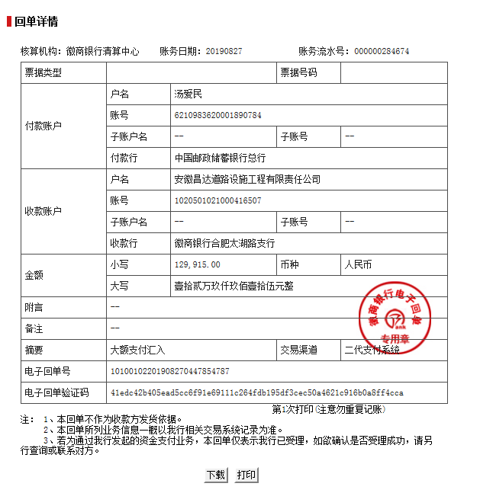
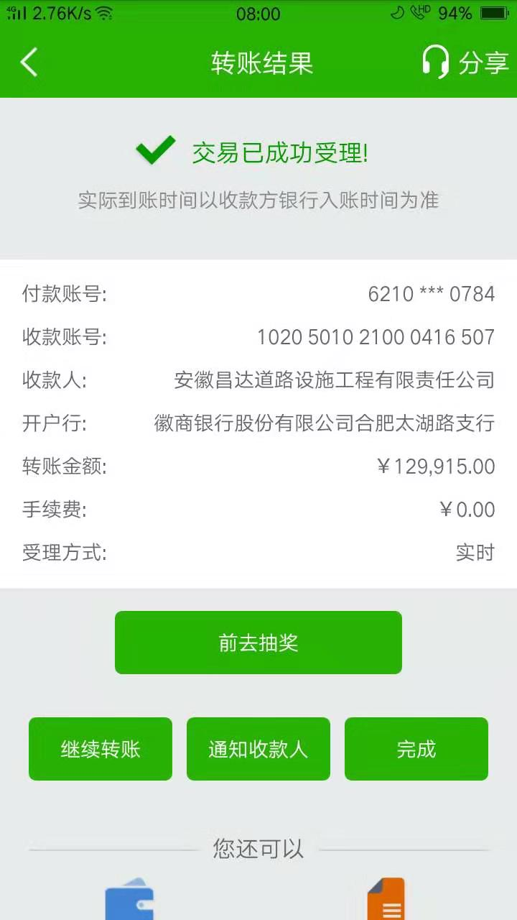

1-4
工程款支付证书
工程名称 |  | 无为县蜀山镇2019年安防工程 |  |  |  |  | 建设单位 |  | 无为县蜀山镇人民政府 |  |  |  | ERP编号 |  | 11502 | 档案编号 |  | 2019031
合同金额 |  | 1,384,211.10 |  |  | 中标时间 | 2019.7.23 | 已提供工程资料 |  | 中标书、施工合同、验收单及投资协议原件 |  |  |  | 保存地址 |  | 合肥 | 责任单位 |  | 安徽省十号大区
决算金额 |  | 1,307,852.60 |  |  | 决算时间 |  | 项目部印章 |  | 无 |  |  |  | 施工人 |  | 沈玉华13731999919 | 区域责任人 | 施迎东 | 省办负责人 | 施迎东
序号 | 经营填写 |  |  |  |  | 工程填写 | 经营填写 |  |  | 财务填写 | 经营、工程、质安填写 |  | 区域负责人 |  | 申请部门填写财务核对 |  |  | 本次支付 金额 | 剩余款项
 | 到款情况 |  |  |  |  |  | 暂列金 |  |  | 代缴税金 | 其他扣款 |  | 预留款 |  | 成本票
 | 日期 | 工程款金额 | 周转金金额 | 到款银行 | 到款账户 | 完成进度 | 比例 | 金额 | 备注 | 金额 | 金额 | 备注 | 金额 | 备注 | 供货单位 | 合同额 | 成本票额
1 | 2019-08-13 |  | 100000.00 | 徽行-汤爱民转 | 1020 5010 2100 0416 507 |  |  |  |  |  |  |  |  |  | 2019-8-14山东伟达交通设施有限公司 开户行：中国工商银行聊城昌润路支行 账号：1611 0352 1900 2454 117 | 429,915.00 | 429,915.00 | 100,000.00
2 | 2019-08-15 |  | 100000.00 | 徽行-汤爱民转 | 1020 5010 2100 0416 507 |  |  |  |  |  |  |  |  |  | 2019-8-16山东伟达交通设施有限公司 开户行：中国工商银行聊城昌润路支行 账号：1611 0352 1900 2454 117 | 429,915.00 | 429,915.00 | 200,000.00
 | 2019-08-16 |  | 100000.00 | 徽行-汤爱民转 | 1020 5010 2100 0416 507
3 | 2019-08-27 |  | 129915.00 | 徽行-汤爱民转 | 1020 5010 2100 0416 507 |  |  |  |  |  |  |  |  |  | 2019-8-27山东伟达交通设施有限公司 开户行：中国工商银行聊城昌润路支行 账号：1611 0352 1900 2454 117 | 429,915.00 | 429,915.00 | 129,915.00
4 | 2020-01-22 | 1,000,000.00 |  | 中行 | 175202745165 |  | 4.0% | 55,369.00 | 扣除全部管理费 | 10000 | 500.00 | 2020-1-16外经证办理 |  |  | 芜湖路安达交通设施工程有限公司-劳务、机械 开户行：中国银行无为支行 账号：17673406163 | 235,401.44 | 235,401.44 | 235,401.44
 |  |  | -412146.56 | 汤爱民-中国邮政储蓄银行无为县凤河路营业所 | 6210 9836 2000 1890 784 |  |  |  |  |  | 300.00 | 转账费 |  |  | 安徽路名道路设施工程有限公司-劳务、机械 开户行：中国银行无为支行 账号：179749730860 | 286,283.00 | 286,283.00 | 286,283.00

合计 |  | 1000000 | 17768.44 |  |  |  | - | 55,369.00 |  | 10,000.00 | 800.00 | - | 0.00 | - | - |  |  | 951,599.44 | 0.00
本次结算、支付明细 |  | 应支付金额 |  |  | 933831.00 |  | 本次支付金额 |  |  |  |  | 小写 | 933,831.00
 |  | 已支付金额 |  |  | 0.00 |  |  |  |  |  |  | 大写 | 玖拾叁万叁仟捌佰叁拾壹元整
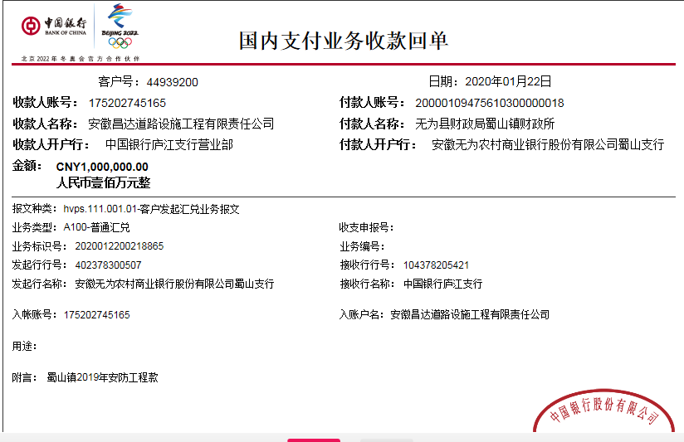

 |  |  |  |  |  |  |  |  |  |  | 5.00

2-1
工程款支付证书
工程名称 |  | 无为县蜀山镇2019年安防工程 |  |  |  |  | 建设单位 |  | 无为县蜀山镇人民政府 |  |  |  | ERP编号 |  | 11502 | 档案编号 |  | 2019031
合同金额 |  | 1,384,211.10 |  |  | 中标时间 | 2019-07-23 | 已提供工程资料 |  | 中标书、施工合同、验收单及投资协议原件、竣工结算、审计 |  |  |  | 保存地址 |  | 合肥 | 责任单位 |  | 安徽省十号大区
决算金额 |  | 1,307,852.60 |  |  | 决算时间 | 2020-12-31 | 项目部印章 |  | 无 |  |  |  | 施工人 |  | 沈玉华13731999919 | 区域责任人 | 施迎东 | 省办负责人 | 施迎东
序号 | 经营填写 |  |  |  |  | 工程填写 | 经营填写 |  |  | 财务填写 | 经营、工程、质安填写 |  | 区域负责人 |  | 申请部门填写财务核对 |  |  | 本次支付 金额 | 剩余款项
 | 到款情况 |  |  |  |  |  | 暂列金 |  |  | 代缴税金 | 其他扣款 |  | 预留款 |  | 成本票
 | 日期 | 工程款金额 | 周转金金额 | 到款银行 | 到款账户 | 完成进度 | 比例 | 金额 | 备注 | 金额 | 金额 | 备注 | 金额 | 备注 | 供货单位 | 合同额 | 成本票额
1 | 2019-08-13 |  | 100000.00 | 徽行-汤爱民转 | 1020 5010 2100 0416 507 |  |  |  |  |  |  |  |  |  | 2019-8-14山东伟达交通设施有限公司 开户行：中国工商银行聊城昌润路支行 账号：1611 0352 1900 2454 117 | 429,915.00 | 429,915.00 | 100,000.00
2 | 2019-08-15 |  | 100000.00 | 徽行-汤爱民转 | 1020 5010 2100 0416 507 |  |  |  |  |  |  |  |  |  | 2019-8-16山东伟达交通设施有限公司 开户行：中国工商银行聊城昌润路支行 账号：1611 0352 1900 2454 117 | 429,915.00 | 429,915.00 | 200,000.00
 | 2019-08-16 |  | 100000.00 | 徽行-汤爱民转 | 1020 5010 2100 0416 507
3 | 2019-08-27 |  | 129915.00 | 徽行-汤爱民转 | 1020 5010 2100 0416 507 |  |  |  |  |  |  |  |  |  | 2019-8-27山东伟达交通设施有限公司 开户行：中国工商银行聊城昌润路支行 账号：1611 0352 1900 2454 117 | 429,915.00 | 429,915.00 | 129,915.00
4 | 2020-01-22 | 1,000,000.00 |  | 中行 | 175202745165 |  | 4.0% | 55,369.00 | 扣除全部管理费 | 10000 | 500.00 | 2020-1-16外经证办理 |  |  | 芜湖路安达交通设施工程有限公司-劳务、机械 开户行：中国银行无为支行 账号：17673406163 | 235,401.44 | 235,401.44 | 235,401.44
 |  |  | -412146.56 | 汤爱民-中国邮政储蓄银行无为县凤河路营业所 | 6210 9836 2000 1890 784 |  |  |  |  |  | 300.00 | 转账费 |  |  | 安徽路名道路设施工程有限公司-劳务、机械 开户行：中国银行无为支行 账号：179749730860 | 286,283.00 | 286,283.00 | 286,283.00
5 | 2021-02-05 | 282,111.10 |  | 中行蜀山支行 | 1752 5719 0682 |  |  | 0.00 | 已扣完 | 2905.74 | 500.00 | 2021/1/20外经证 |  |  | 芜湖路安达交通设施工程有限公司-警示桩 开户行：中国银行无为支行 账号：17673406163 | 276,300.00 | 276,300.00 | 276,300.00
 |  |  | -2,305.36 | 汤爱民-中国邮政储蓄银行无为县凤河路营业所 | 6210 9836 2000 1890 784 |  |  |  |  |  | 100.00 | 转账费

合计 |  | 1282111.1 | 15463.08 |  |  |  | - | 55,369.00 |  | 12,905.74 | 1,400.00 | - | 0.00 | - | - |  |  | 1,227,899.44 | 0.00
本次结算、支付明细 |  | 应支付金额 |  |  | 278605.36 |  | 本次支付金额 |  |  |  |  | 小写 | 278,605.36
 |  | 已支付金额 |  |  | 0.00 |  |  |  |  |  |  | 大写 | RMB278605.36
